Leeswijzer
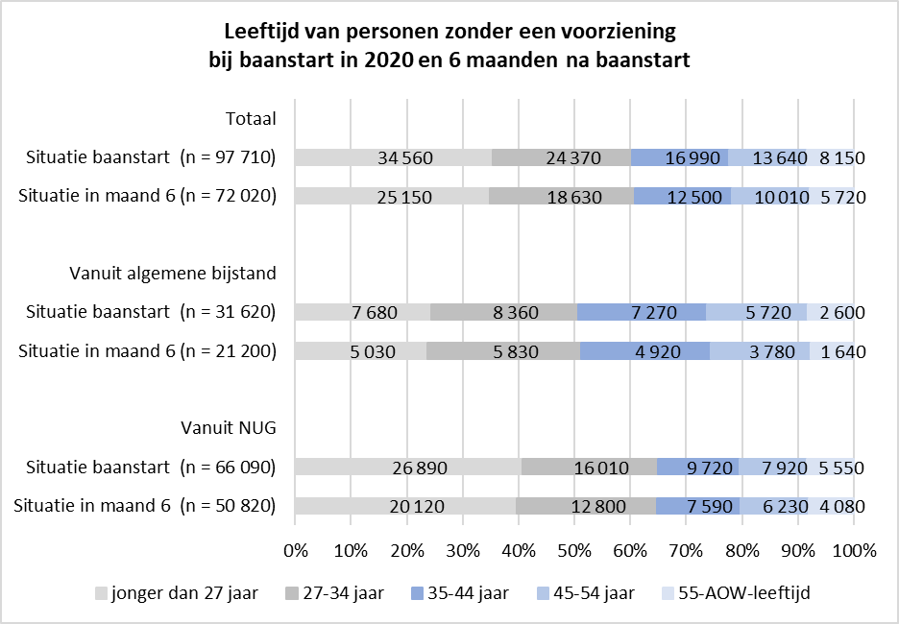 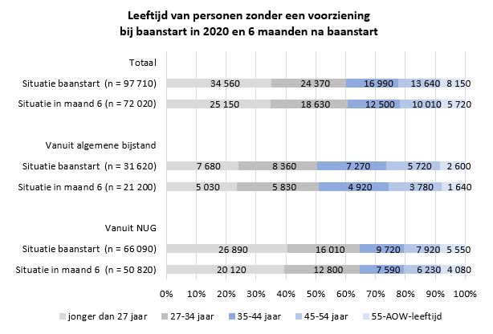
Leeswijzer

In deze leeswijzer wordt kort de inhoud van de tabellen besproken. Daarna wordt meer in detail ingezoomd op één van de tabellen.

Inhoud tabellenset
Het onderzoek 'SRG-Uitstroom' levert twee tabellen over het vinden van werk met en zonder re-integratie-/participatievoorziening vanuit de algemene bijstand of vanuit een niet-uitkeringsgerechtigde (NUG-) positie. Voor de eerste tabel (U.7) bestaat de populatie uit het aantal gestarte banen in het verslagjaar 2020 van personen die een bijstandsuitkering of NUG-positie hadden. Vervolgens is aangegeven of de banen zijn gestart vanuit een re-integratie-/participatievoorziening, waarbij verder uitgesplitst wordt naar type en duur van de voorziening. De tweede tabel (U.8) geeft het aantal personen weer dat vanuit een bijstandsuitkering of NUG-positie in het verslagjaar 2020 een baan is gestart. Ook hier is aangegeven of personen één maand voor de baanstart een re-integratie-/participatievoorziening hadden. Verder wordt er in deze tabel uitgesplitst naar geslacht, leeftijd en migratieachtergrond. Een persoon met meerdere voorzieningen wordt in deze tabel maar één keer meegeteld. Zowel in tabel U.7 als in tabel U.8 wordt getoond of er zes maanden na de start van de baan nog steeds een baan is.

Tabel U.8 Personen met een startende baan vanuit algemene bijstand/NUG naar persoonskenmerken - situatie zes maanden na baanstart, 2020
In tabel U.8 is te zien dat er in het verslagjaar 2020 in totaal 129 duizend personen vanuit een bijstandsuitkering of NUG-positie een baan zijn gestart, waarvan 70 duizend mannen en 59 duizend vrouwen (kolom C). Het merendeel van de personen (bijna 98 duizend, zie kolom O of de linker grijze staaf in onderstaand figuur) had één maand voor de start van de baan geen voorziening, 32 duizend personen ontvingen in die tijd wel een voorziening (kolom G, linker blauwe staaf). Zes maanden na start van de baan waren er 72 duizend personen (kolom S, rechter grijze staaf) met een baan zonder een voorziening één maand voor de start van de baan. Er waren ruim 23 duizend personen met een baan na zes maanden met een voorafgaande voorziening (kolom K, rechter blauwe staaf).
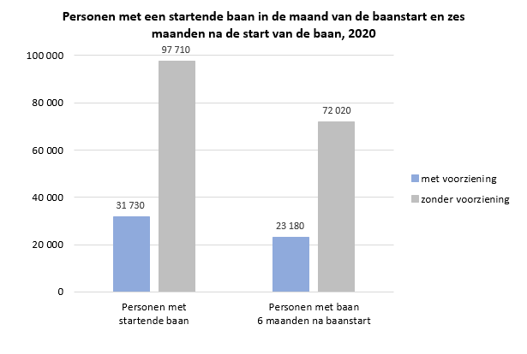

Van de 32 duizend personen die één maand voor de baanstart een voorziening hadden, ontvingen 28 duizend personen een bijstandsuitkering (kolom H). Bij personen die een baan zijn gestart zonder voorafgaande voorziening is het merendeel afkomstig uit een NUG-positie, namelijk 66 duizend van de 98 duizend (kolom Q). Van de ruim 31 duizend personen met een voorafgaande voorziening (kolom G) hadden 23 duizend personen (73 procent, kolom K) zes maanden later nog steeds een baan. Dit geldt zowel voor vanuit bijstand (kolom H en L) als vanuit NUG-positie (kolom I en M). Van de bijna 98 duizend personen zonder voorafgaande voorziening (kolom O) had 67 procent (kolom P en T) van de personen vanuit bijstand na 6 maanden nog een baan en 77 procent (kolom Q en U) van de personen vanuit NUG-positie. De onderstaande figuur laat de leeftijdsverdeling zien van personen zonder een voorziening voorafgaand aan de baanstart en de situatie zes maanden na baanstart. Bij personen die vanuit een NUG-positie een baan zijn begonnen, komen de personen jonger dan 27 jaar het meeste voor. Zowel voor de NUG'ers als de bijstandsontvangers geldt dat de leeftijdsverdeling na zes maanden nog hetzelfde is. Dit betekent dat het behoud van een baan niet afhankelijk is van leeftijd voor deze groepen.

